Historia de Usuario
 | Historia de Usuario |  |  |  |  | Criterios de Aceptación
 | Como Usuario |  |  |  |  | El usuario debe ingresar y seleccionar la opción Vuelos.
 | Quiero ingresar a la pagina de Latam en la sección de hoteles |  |  |  |  | El usuario debe llenar todos los campos requeridos.
 | Para consultar y comprar un vuelo |  |  |  |  | Debe estar disponible el vuelo a reservar.
 |  |  |  |  |  | Debe permitir consultar y comprar vuelos.
 |  |  |  |  |  | Debe permitir visualizar los beneficios que ofrece el vuelo.

 |  | PRUEBA EXITOSA

N° | Día | (ID) Caso Prueba N° | Propuesta Escenarios a probar | ESTADO | EVIDENCIA
1 | 2022-05-02 | CP_01 | Consultar un vuelo ingresando los datos solicitados | OK | 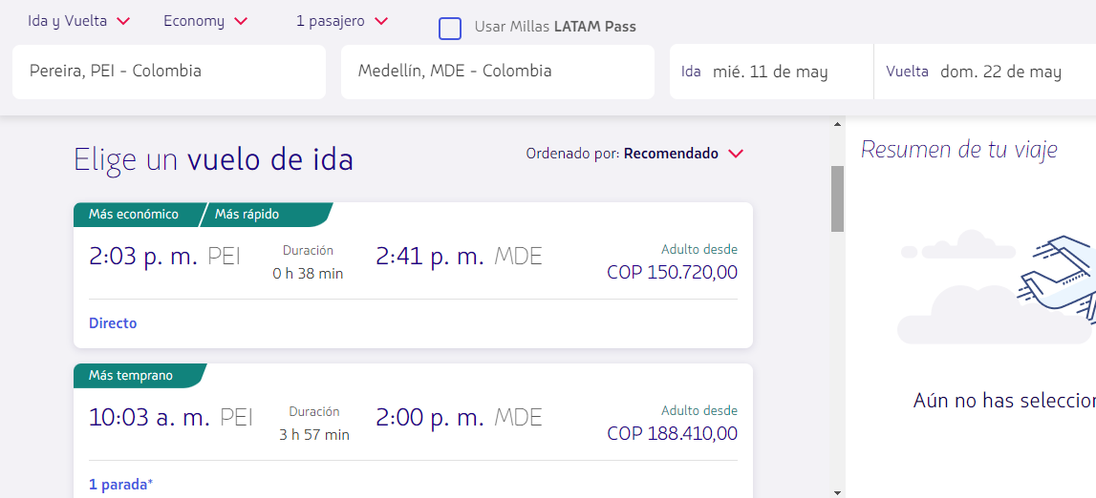

2 | 2022-05-02 | CP_02 | Seguir el flujo de comprar un vuelo sin estar registrado | OK | 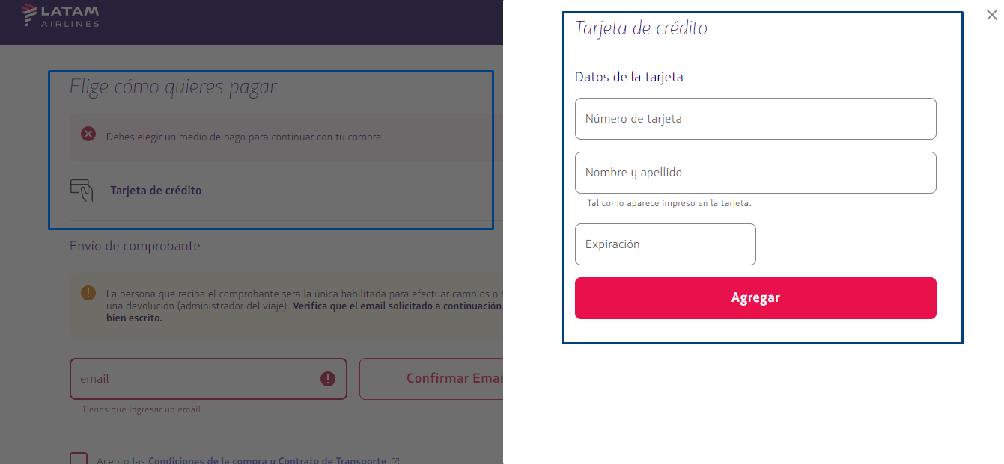

3 | 2022-05-02 | CP_03 | Buscar un vuelo ingresando la información requerida "usando Millas LATAM Pass" | OK | 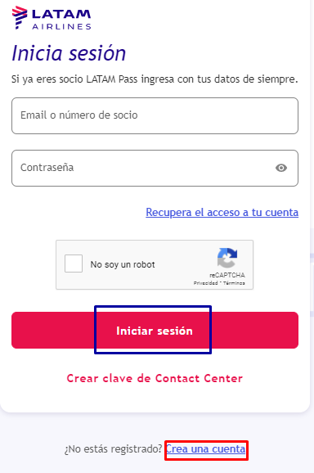

 |  | PRUEBA NO EXITOSO
4 | 2022-05-02 | CP_04 | Consultar un vuelo sin ingresar los datos en "destino" | NA | 

5 | 2022-05-02 | CP_05 | Seguir el flujo de comprar un vuelo sin ingresar el numero de pasajeros | NA | 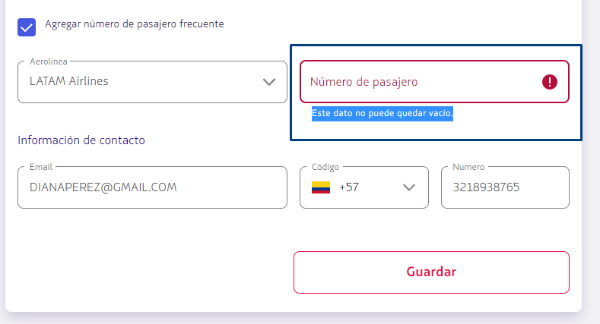

6 | 2022-05-02 | CP_06 | Buscar un vuelo ingresando 10 pasajeros para seguir con el flujo de compra | NA | 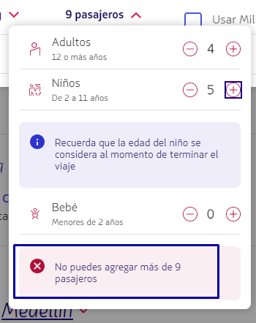

Criterios Finales
Criterios finales
Por favor responda a las siguientes preguntas abiertas:
1. ¿Cree usted que puede diseñar casos de prueba sin tener la aplicación? ¿por qué?
* Si se pueden diseñar los casos de prueba sin necesidad de tener la aplicación, ya que la base prueba es el insumo que necesitamos para iniciar con el plan de pruebas.
2. ¿Qué información o documentación considera importante para el inicio de las pruebas?
* Los requisitos, los datos, historia de usuario, diagramas.
3. ¿si la documentación no es clara usted que haría?
* Se solicita explicación o un tipo de reunión con el equipo o el Product Owner para aclarar las dudas.
4. ¿Quién cree que es el responsable de que usted conozca el contexto de negocio y la aplicación a probar?
Respuesta Correcta: Es el mismo analista de pruebas, debe auto investigar, auto gestionar , es el único responsable de ponerse en contexto, preguntar al PO u al gerente de servicios; La función del analista es analizar, gestionar, enterarse de la necesidad del cliente.
5. ¿si entregara un informe de avance de sus pruebas que información relacionaría?
* Nombre del proyecto, las fechas y los informes realizados, los casos de pruebas ejecutados y no ejecutados, los bugs reportados, los corregidos y pendientes por corregir.

